Visualisasi
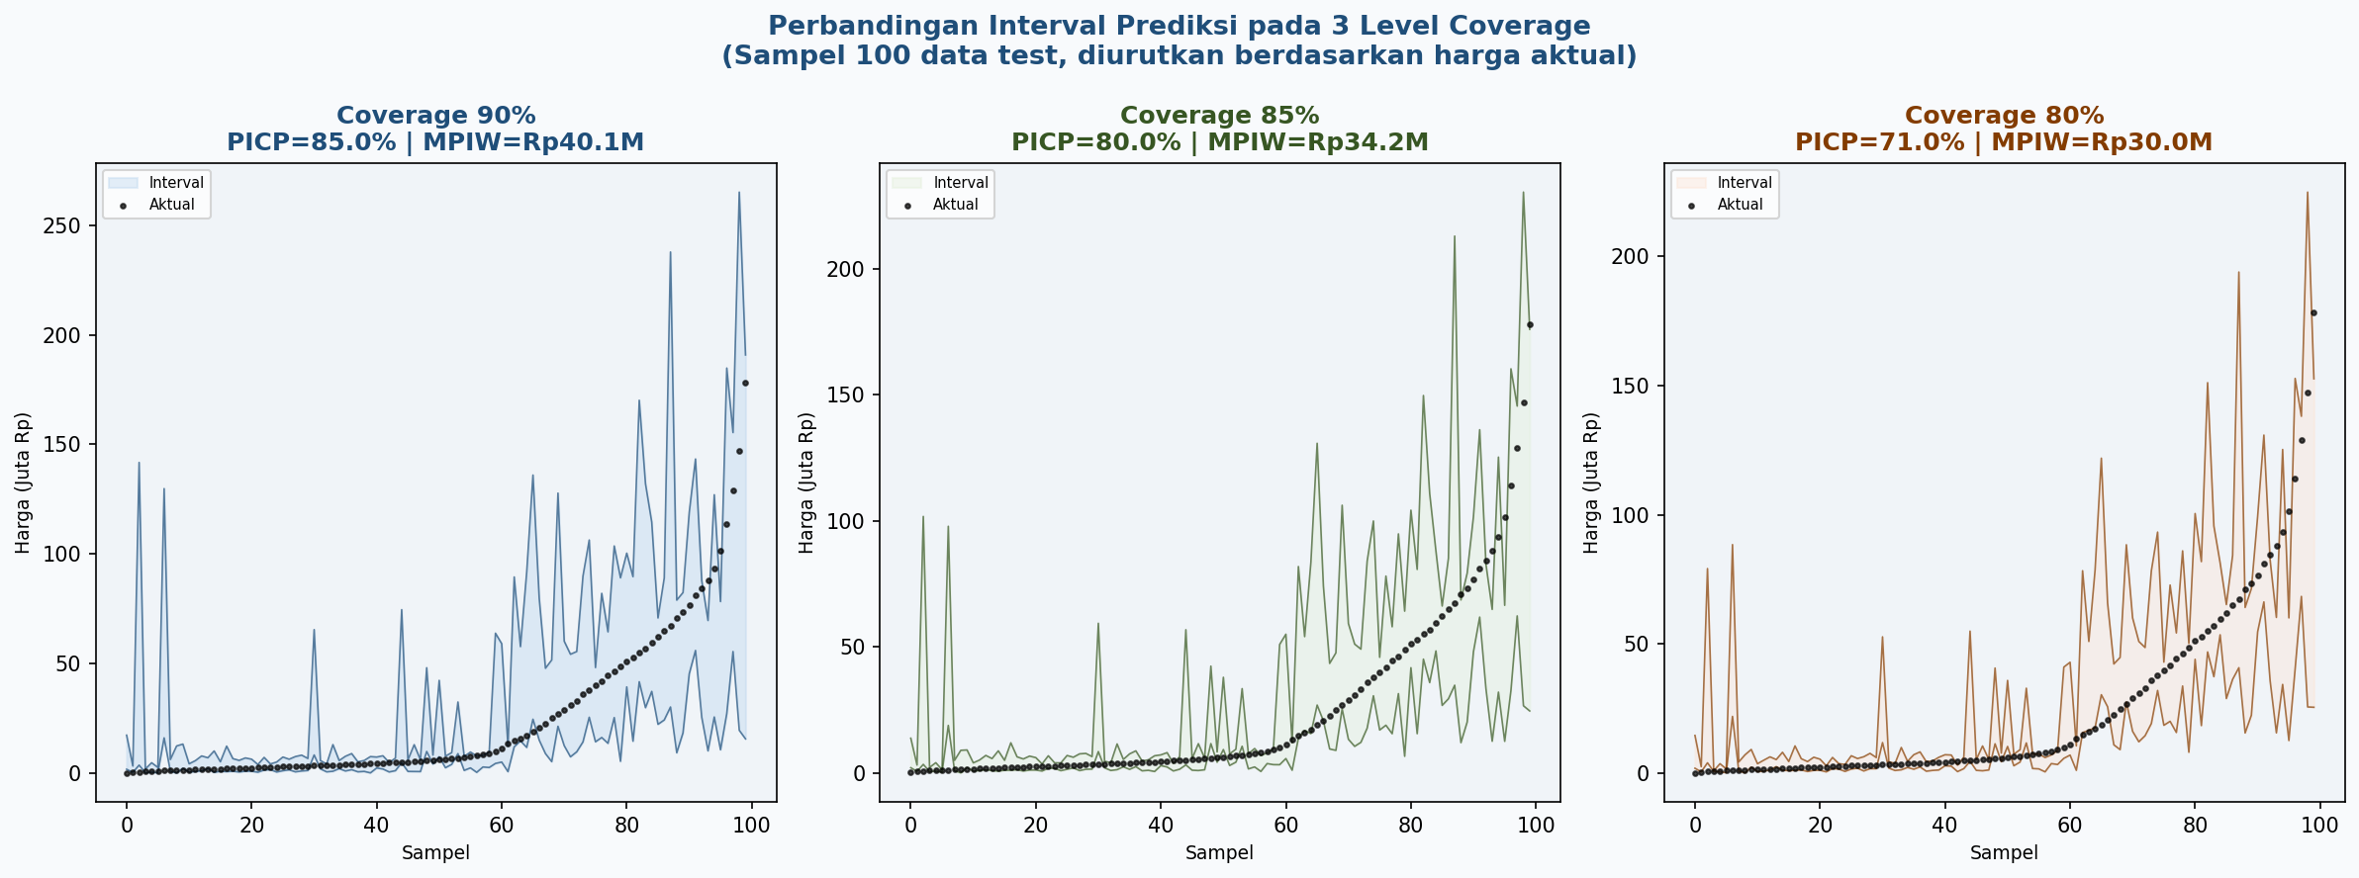
VISUALISASI HASIL MODELING & EVALUASI
Dashboard Utama (4 chart):
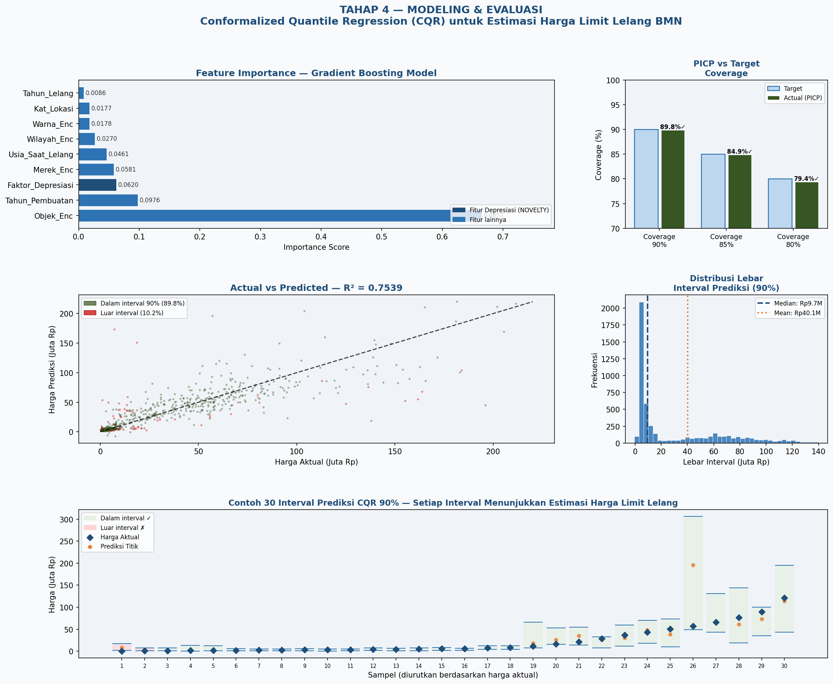

Perbandingan 3 Level Coverage:

